Sheet1
様式１

相 談 窓 口 申 込 書

企業名
所在地 | 〒 | TEL
 |  | FAX
代表者の |  | 資本金 | 千円
役職･氏名
業種 |  | 従業員数 | 人
連絡担当者 | 職 氏 名
 | Ｔ Ｅ Ｌ
 | E-mail
相談内容 （具体的な内容をご記入ください）

相談区分 （希望するものに〇をつけてください） 事業承継 税務 IT・AI 特許・商標 販路開拓 法律 労働
相談窓口は、原則毎月下記曜日の１３時３０分・15時00分から行います。 （1回あたり最大90分以内）
（事業承継相談：第1水曜日） （税務相談：第1木曜日） (IT・AI相談：第2月曜日） （特許・商標相談：第2木曜日） （販路開拓相談：第3水曜日） （法律相談：第3木曜日） （労働相談：第4水曜日）
相談予約日： | 年 月 日
相談開始時刻： | ①13時30分から ②15時00分から
※ 希望された相談開始時刻を尊重しますが、希望どおりにならない場合もありますのであらかじめご了承下さい。

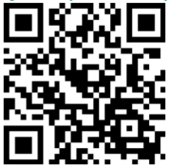
相談窓口を利用するには、松阪市産業支援センターにこの相談窓口申込書(様式1)を
開催日の１週間前までにご提出ください。
なお、キャンセル等の場合は、開催日の3日前までにご連絡ください。
ＦＡＸ ： ０５９８－２５－６５２１
E-Mail ： san.shien@city.matsusaka.mie.jp
※ 相談の申込はQRコード等からも直接申込ができます https://logoform.jp/form/TY2e/248761

